表紙130
2016東京インドア町田大会130各部成績表

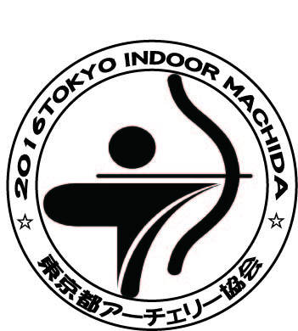

 | 日 時 平成２８年１月３０日（土）
 | 場 所 町田市立総合体育館
 | 主 催 東京都アーチェリー協会
 | 後 援 東京新聞
 | 東京中日スポーツ

